Задание 1
 | Комментарий
1. Почему практики тест-дизайна нельзя применять сразу после получения требований?
Так как сами требования нужно сначала изучить,протестировать,провести их декомпозицию,разложить на отдельные блоки(атомарные),определить важнейшие части программного продукта, а затем уже приступать к техникам тест-дизайна.
2. В какой ситуации классы эквивалентности и граничные значения могут существовать по отдельности? Аргументируй свой ответ и приведи примеры.
Классы эквивалентности это диапазон значений,когда есть числа, пусть диапазон 1-15, тогда 1 и 15 это границы класса. Границы могут быть только у классов, т.к у набора их нет.
3. Что такое эквивалентность? Что такое класс эквивалентности?
Взаимозаменяемость\равноценность объектов. Эквивалентные значения одинаково обрабатываются приложением и называются КЭ-класс эквивалентности
4. Можно ли исключить проверку в середине диапазона в пользу проверок на границах, входящих в диапазон? Аргументируй свой ответ.
Нет, первым делом надо рассмотреть значения, которые лежат внутри диапазона, которые наиболее часто будут употребляться при работе программы. Затем - надо рассмотреть граничные значения, т.к. ошибки наиболее часто как раз и проявляются на границе диапазонов. А именно: 1) граничные значения данных, вводимых в программу и 2) граничные значения типов данных. Ну и в заключении - необходимо проверить значения, которые выходят за пределы диапазонов.
5. Представь, что тебе нужно протестировать форму: у каждого поля есть валидатор. Результат работы формы зависит от комбинации данных в полях. Какие практики тест-дизайна следует применить и почему? Аргументируй свой ответ.
Позитивное и нетивное тестирование - проверить сценарий когда юзер вводит правильные или неправильные данные КЭ и ГЗ - разбить множество значений входной переменной на подмножества Таблица зависимостей, попарное тестирование - уменьшение кол-ва вариантов тестовых данных
6. Какими способами можно оптимизировать количество проверок при работе с таблицами принятия решений? Аргументируй свой ответ.
Выявлением зависимых параметров,чем больше зависимых параметров,тем меньше проверок. а так же попарным тестированием,так как ошибки на стыке двух параметров возникают реже всего.
7. Ты знаешь, что попарное тестирование исключает часть проверок. Аргументируй, почему его можно применять.
Попарное тестирование можно применять,т.к. тестовые сценарии разрабатываются таким образом, чтобы выполнить все возможные отдельные комбинации каждой пары входных параметров. Собственно говоря, попарное тестирование позволяет нам сэкономить много времени. Попарное тестирование приводит к сокращению количества тестовых случаев и, следовательно, к более быстрым и простым возможностям тестирования. Кроме того, большинство ошибок вызвано единственными входными параметрами или вызвано взаимодействием между двумя параметрами. Все эти ошибки могут быть устранены путем тестирования пар. Ошибки, вызванные взаимодействием трех или более параметров, обычно очень редки и дают меньше оснований для больших инвестиций в их поиск.
8. Опиши, чем чек-лист отличается от тест-кейсов. Приведи примеры, где применяют и то, и другое.
Чек-лист - список необходимых проверок Тест-кейс - пошаговый сценарий тестирования программы Вместе они не применяются, но тест кейсы проще для начинающих тестировщиков и новичков в команде. Также они могут применятся вместе в особо сложных и важных проектах (Медицина и т.д)
9. Как правильно составить баг-репорт? Какие элементы баг-репорта — обязательные? Почему?
ID, Заголовок, Шаги воспроизведения, Результат (ФР и ОР), окружение и приоритет. Данные шаги дают необходимую информацию для багрепорта. Также можно добавить описание (Если нужно дополнить заголовок), предусловие(подготовка системы к воспроизведению бага), постусловие (возврат системы в прежний вид после теста) и доп. материалы (для иллюстрации бага).
10. По каким правилам составляют заголовок баг-репорта? Что будет, если составить заголовок неправильно?
Заголовок должен отвечать на вопросы "Что, Где, Когда". Если он составлен неверно, то будет непонятно, в чём проблема.
11. Из чего состоит клиент-серверная архитектура приложения? Кратко опиши функциональность каждого элемента.
Клиент-серверная архитектура - способ организации работы приложений Клиент - это система, которая связывается с сервером и запрашивает нужную пользователю информацию. Сервер - система, которая обрабатывает запросы клиента и формирует ответ. Сеть - система связанных между собой устройств, которая помогает клиенту и серверу обмениваться данными.
12. Опиши этапы обработки запроса после того, как в адресную строку браузера вводят URL: https://yandex.ru.
1. Браузер пытается найти запись об IP-адресе сайта в кэше роутера\истории\операционной системе 2. Браузер отправляет запрос к DNS-серверам 3. Браузер устанавливает соединение с сервером 4. Браузер отправляет HTTP-запрос, чтобы получить контент сайта 5. Сервер обрабатывает запрос 6. Сервер отправляет ответ браузеру 7. Браузер обрабатывает полученный ответ и «рисует» веб-страницу
13. Опиши роль HTML, CSS и JS в создании веб-страницы. За что они отвечают?
HTML - язык гипертекстовой разметки CSS - внешнее оформление сайта JS - Язык программирования, определяющий как сайт реагирует на действия пользователя
14. Что такое кэш? Зачем он нужен? Какое правило нужно соблюдать при работе с кэшем в тестировании?
Кэш (Cache Storage) — это данные веб-страниц, которые сохраняются на компьютере после посещения. При повторном посещении веб-страница загружается быстрее, т.к браузер возьмёт файлы из локального хранилища, а не с сервера. При тестировании нужно обязательно очищать кэш.
15. Опиши уровни модели TCP/IP. За что отвечает каждый уровень? С каким уровнем тестировщик работает чаще всего?
В TCP/IP четыре уровня: • прикладной (application layer); • транспортный (transport layer); • сетевой (network layer); • уровень сетевых интерфейсов (network interface layer). Запрос на передачу данных от приложения поступает на прикладной уровень (application layer). Он забирает у приложения данные и отправляет на следующий уровень обработки сетевой модели. Один из самых распространённых протоколов прикладного уровня — HTTP(S). Транспортный уровень (transport layer) контролирует и обеспечивает передачу данных по сети. На этом уровне работают протоколы UDP и TCP. Сетевой уровень (network layer) — на нём данные формируются в пакеты; чтобы точно рассчитать маршрут доставки, добавляются адреса клиента и сервера. На этом уровне работает протокол IP (Internet Protocol), который формирует IP-адрес. Уровень сетевых интерфейсов (network interface layer) — определяет, как упаковать данные, чтобы передать по сети. На нём также назначается оборудование, по которому данные передадутся в виде электрических или оптических сигналов. Основные протоколы — Ethernet (локальная сеть) и IEEE 802.11 (беспроводная сеть). В тестировании чаще всего работают с прикладным и транспортным уровнями.
16. Чем отличаются протоколы TCP и UDP? В каких ситуациях применяют каждый из них? Приведи примеры.
TCP и UDP — протоколы транспортного уровня TCP: • устанавливает соединение между клиентом и сервером до начала передачи данных, • отправляет фрагменты данных в определённом порядке, • сообщает клиенту о статусе доставки данных Протокол UDP (User Datagram Protocol), в отличие от TCP, не устанавливает соединение перед передачей данных, а сразу отправляет их. К тому же он не ждёт ответ от сервера о статусе доставки. Это не обеспечивает надёжность доставки данных, но ускоряет их передачу. Протокол UDP применяют, когда важна скорость соединения. Например, когда нужно передавать потоковое видео/аудио, любые аудио- и видеозвонки, сервисы онлайн-просмотра видео.
17. Ты знаешь, что есть протоколы HTTP и HTTPS. - Чем отличаются HTTP и HTTPS? В каких случаях не стоит пользоваться HTTP? - Из каких компонентов состоит HTTP запрос: за что отвечает каждый? - Какие HTTP-методы ты знаешь? За что они отвечают? Приведи примеры применения разных методов. - Что такое код HTTP-ответа? Какие коды бывают?
HTTP – является открытым протоколом передачи данных, а HTTPS – закрытым и имеет надстройку шифрования. HTTP не стоит использовать там где нужна повышенная безопасность(интернет- магазинам, банкам, госучереждениям и дугим сайтам хранящим хранящим важные данные) HTTP-запрос состоит из трех блоков: стартовая строка,заголовки,тело сообщения. Стартовая строка (start line) состоит из трёх элементов: метода, пути до ресурса и версии протокола. Например, GET / HTTP/1.1. Метод (method) указывает действие: сервер принимает его в обработку. GET\POST\DELETE\PUT Заголовки запроса (Request Headers). Это дополнительная информация от клиента серверу. Различают:общие заголовки (general headers); заголовки запроса (request headers);заголовки сущности (entity headers). Заголовки запроса — дополнительная информация о клиенте. Заголовки сущности задают характеристики контента в теле. Тело сообщения — это данные, которые передаёт клиент. Например, содержимое полей ввода в форме регистрации. В GET-запросе тело отсутствует, но почти всегда есть в POST-запросе. HTTP-ответ также состоит из нескольких элементов: строки состояния, заголовка, тела сообщения. Строка состояния состоит из версии протокола, кода состояния и текста состояния. Например, HTTP/1.1 200 OK. Версия протокола — номер версии HTTP, для которой сформирован ответ. Код состояния (Status Code) — трёхзначное число, которое указывает код результата: успешно ли сервер обработал запрос; например, 200. Его сопровождает текст состояния «OK»; 102 — запрос принят, но обработка ещё не завершена; 302 — запрошенный ресурс временно доступен по другому адресу; 404 — страница, которую запросил клиент, не найдена на сервере; 500 — внутренняя ошибка сервера. Заголовки ответа (Response Headers) — дополнительная информация о сервере и типе данных для клиента.
18. Опиши, из каких компонентов может состоять URL. За что отвечает каждый из них?
Унифицированный указатель ресурса состоит из : 1. scheme-протокол протокол, по которому передаются данные. Например, HTTP, HTTPS. 2.Логин:пароль (username:password) указывают серверу, какой пользователь обратился к нему. К логину пользователя привязаны права доступа. Если данные передают по HTTPS, логин и пароль могут не указывать. 3.Символ @("собака") отделяет логин:пароль (username:password) и имя хоста:порт (hostname:port). 4.Имя хоста:порт (hostname:port) — доменное имя или IP-адрес сервера, к которому обращается пользователь 5.Путь (path) — месторасположение ресурса 6.Параметры запроса (query) — дополнительные параметры вида ключ=значение. Перечисляются после знака ? и разделяются через &. 7.Фрагмент текста (fragment), или якорь (anchor) — дополнительный указатель; позволяет сразу попасть в нужную часть веб-страницы: например, к заголовку или абзацу в тексте.
19. Какие виды мобильных приложений бывают? В чём особенность каждого?
Мобильные приложения делят на веб-, нативные и гибридные. Веб-приложения используют клиент-серверную архитектуру и адаптированы под мобильные устройства. Веб-приложения не нужно устанавливать. Нативные приложения нужно устанавливать: сначала нужно скачать установочный файл. Гибридные приложения комбинируют свойства двух предыдущих: в основе «гибрида» —нативное приложение, его пишут отдельно под каждую платформу.
20. Чем эмулятор отличается от реального устройства? Кратко опиши недостатки и преимущества при тестировании.
Преимущества эмулятора: Приложение работает без изменений, имитирует как программное, так и аппаратное обеспечение; недорого; можно найти неожиданное поведение Недостатки эмулятора: очень медленная работа; не учитывает фактор перегрева/разряда аккумулятора, конфликт с другими приложениями Настройка занимает много времени Преимущество реальных устройств: реальные условия; производительность выше чем в эмуляторе; легко копировать ошибки; нет ложных срабатываний; проблемы с разрядкой/перегревом аккумулятора, что поможет проверить приложение Недостатки: дорого; трудно получить некоторые устройства, существуют тысячи мобильных устройств, и наличие надлежащего пула тестирования, который содержит широкий спектр устройств, становится действительно дорогим
21. Проверь, есть ли ошибки в JSON Если да, напиши номер строки с ошибкой, опиши ошибку и предложи исправление.

Ссылка на иллюстрацию:
https://code.s3.yandex.net/qa/schemes/diploma-29.png
3-слово "файл" обернуть в кавычки 4-после двоеточия добавить { 15- после save_as_doc поставить : 20-после двоеточия поставить { 29-добавить }
22. Что такое реляционная база данных? Чем она отличается от нереляционной?
Реляционная база данных (SQL) — база, где данные хранятся в формате таблиц, они строго структурированы и связаны друг с другом. В таблице есть строки и столбцы, каждая строка представляет отдельную запись, а столбец — поле с назначенным ей типом данных. В каждой ячейке информация записана по шаблону. Нереляционная база данных (NoSQL) — хранит данные без четких связей друг с другом и четкой структуры. Вместо структурированных таблиц внутри базы находится множество разнородных документов, в том числе изображения, видео и даже публикации в социальных сетях. В отличие от реляционных БД, NoSQL базы данных не поддерживают запросы SQL.
23. Напиши, какие виды JOIN бывают. В чем особенность каждого?
JOIN бывают INNER (англ. «внутренний») и OUTER (англ. «внешний»). Соединение INNER возвращает строки строго на пересечении двух таблиц. OUTER JOIN бывают LEFT(возвращаются все строки левой таблицы), RIGHT(возвращаются все строки правой таблицы) и FULL(возвращаются строки и левой, и правой таблиц).
Исходные данные для заданий ниже Ты тестируешь сервис, который доставляет еду за 30 минут. Пока это маленький стартап, поэтому ты работаешь всего с четырьмя таблицами: Orders — все доставленные заказы; ORDERS_ID — ID заказов, int; USER_ID — ID пользователей, int; EMPLOYEE_ID — ID сотрудников, int; DELIVERY_TIME — время доставки в минутах, int; ITEMS — список товаров, char; Users — пользователи; USER_ID — ID пользователей, int; FULL_NAME — полное ФИО пользователя, char; PHONE — номер телефона пользователя, char; ADDRESS — адрес пользователя, char; Employees — работники; EMPLOYEE_ID — ID сотрудника, int; FIRST_NAME —имя сотрудника, char; LAST_NAME — фамилия сотрудника, char; PHONE — телефон сотрудника, char; JOB_ID — ID специализации, int; Jobs — типы работ в сервисе JOB_ID — ID специализации, int; JOB_TYPE — тип специализации, char; HOURS — число рабочих часов в неделю, int; SALARY — зарплата сотрудника с данной специализацией в рублях, int;

Ссылка на иллюстрацию:
https://code.s3.yandex.net/qa/schemes/diploma-33.png

24. В службу поддержки пришло много жалоб: заказы, в которых есть гречка, доставляют почти час, хотя сервис обещает успеть в 30 минут. Проверь, действительно ли курьеры опаздывают. Выбери все заказы, где есть хотя бы один товар - «гречка» и время доставки свыше 30 минут. В результирующей таблице должны быть ID заказов и ID курьеров. В ответе приложи SQL-запрос.
SELECT ORDERS_ID, EMPLOYEE_ID FROM Orders WHERE DELIVERY_TIME > 30 AND ITEMS LIKE '%гречка%';
25. Менеджер предложил добавить новую функциональность в продукт: мониторинг, который показывает самых активных клиентов за всё время работы компании. Проверь, что список пользователей корректно выводится на экран. На этом этапе разработки достаточно проверить только ID клиентов. Выбери пять самых активных клиентов по количеству заказов. В результирующую таблицу выведи ID каждого пользователя и число заказов. Отсортируй данные по убыванию числа заказов, выбери пять самых активных клиентов. В ответе приложи SQL-запрос.
SELECT Users.USER_ID,COUNT(Orders.ORDERS_ID) as orders_id FROM Users INNER JOIN Orders ON Orders.USER_ID = Users.USER_ID ORDER BY (orders_id) DESC LIMIT 5
26. Из бухгалтерии пришёл баг-репорт: зарплаты сотрудников рассчитываются некорректно. Оказалось, что почти все ошибки в расчётах — в расчётных листах менеджеров. Выведи список ID всех сотрудников, у которых в специализации содержится «менеджер», с зарплатой больше 70 000 рублей. В ответе приложи SQL-запрос.
SELECT EMPLOYEE_ID FROM Employees INNER JOIN Jobs ON Employees.JOB_ID = Jobs.JOB_ID WHERE Jobs.JOB_TYPE LIKE '%менеджер%' AND Jobs.SALARY > 70000;
27. Изучи три ситуации и ответь на вопрос: стоит ли писать автотесты в этом случае? Аргументируй свой ответ. 1) Проект существует давно, у него написано много ручных тестов. 2) Проект временный: продлится всего несколько месяцев. 3) Проект нестабилен: в функциональность часто вносят изменения.
1) Т.к проект уже готов лучше использовать автотесты, это позволит сэкономить время. 2) Не стоить писать автотесты, проще будет всё проверить в ручную 3) Лучше будет ручное тестирование, т.к постоянные изменения в функционале приведут к постоянным изменениям в коде теста.

Задание 2 артефакты
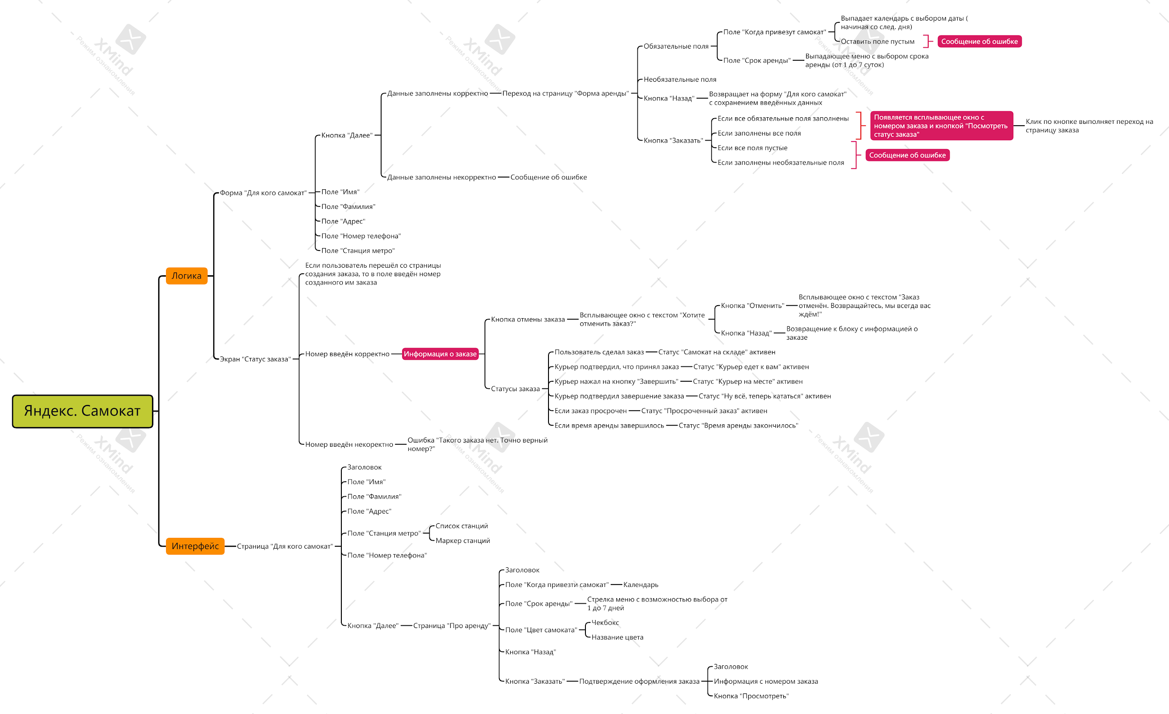
Скриншоты

mindmap- | Яндекс. Самокат.png

